【別添3-1】実施体制図
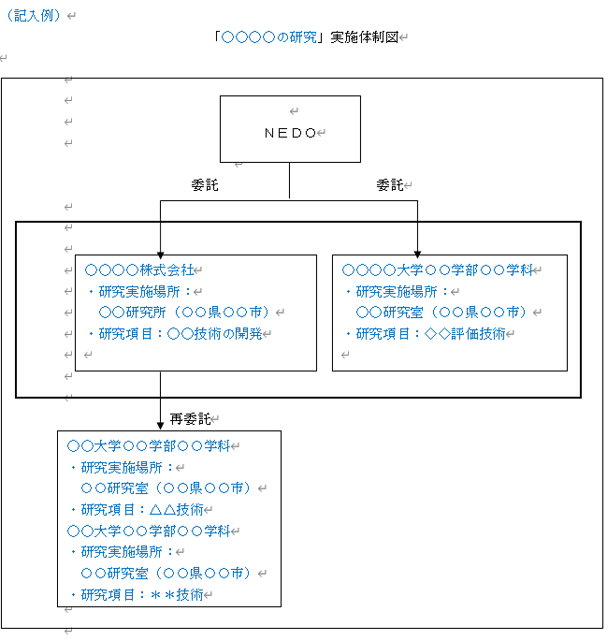
【別添3-1】 | 「○○○○の研究」実施体制図

